상품제안서
모나미 153아이디볼펜(153ID)(메탈) | 상품코드: F14945

 |  |  |  |  |  |  | 02-412-0044 | www.easy1.co.kr
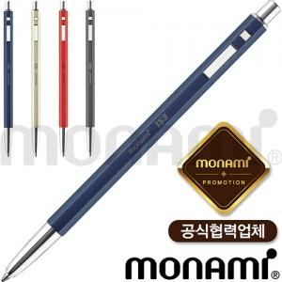

【상세/제작정보】 | <p><span style="font-size: 12pt;"><b>* 배송비- 한박스 200개 / 4000원별도</b></span></p>

【인쇄/포장옵션】 | 레이저 / 포장지포장

【공급단가】 | 수량 | 100~ | 300~ | 500~ | 1,000~ | 3,000~
*VAT별도 | 단가 | 9,000원 | 8,600원 | 8,400원 | 8,300원 | 8,100원

【상품 URL】 | http://www.easy1.co.kr/src/goods_detail.php?gdno=14945

